2023_10_data
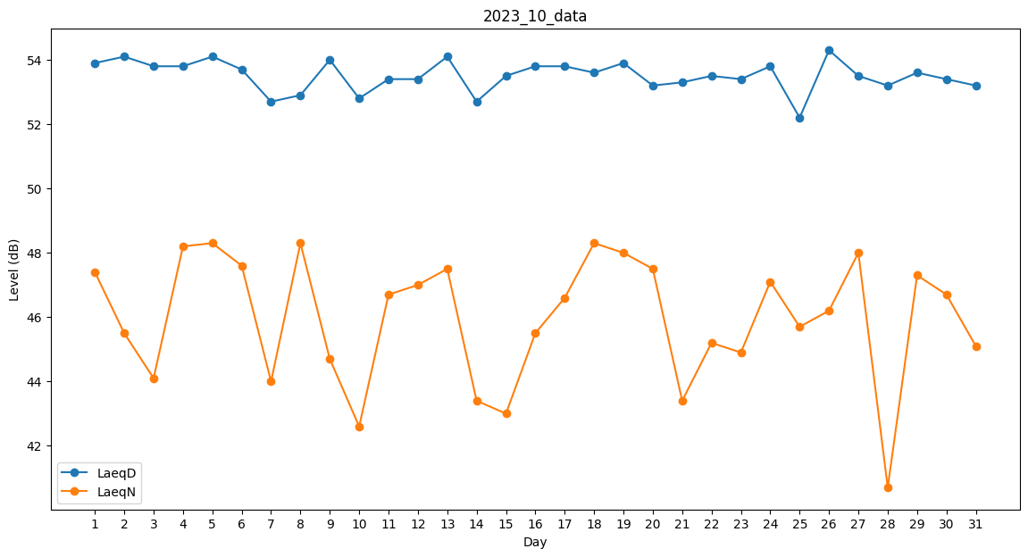
Day | LaeqD | LaeqN
1 | 53.9 | 47.4
2 | 54.1 | 45.5
3 | 53.8 | 44.1
4 | 53.8 | 48.2
5 | 54.1 | 48.3
6 | 53.7 | 47.6
7 | 52.7 | 44
8 | 52.9 | 48.3
9 | 54 | 44.7
10 | 52.8 | 42.6
11 | 53.4 | 46.7
12 | 53.4 | 47
13 | 54.1 | 47.5
14 | 52.7 | 43.4
15 | 53.5 | 43
16 | 53.8 | 45.5
17 | 53.8 | 46.6
18 | 53.6 | 48.3
19 | 53.9 | 48
20 | 53.2 | 47.5
21 | 53.3 | 43.4
22 | 53.5 | 45.2
23 | 53.4 | 44.9
24 | 53.8 | 47.1
25 | 52.2 | 45.7
26 | 54.3 | 46.2
27 | 53.5 | 48
28 | 53.2 | 40.7
29 | 53.6 | 47.3
30 | 53.4 | 46.7
31 | 53.2 | 45.1

